進捗共有
2025-02-20 | BasicUtils ver1.0 移行完了、コミット済み |  |  |  | https://ghe.rjbdev.jp/MTC/ClassLibrary/commits/develop
小野寺 | 開発テンプレートの動確をしながら移行したため、赤波線エラーを解消した状態のものをdevelop_refLibraryブランチにコミットしました |  |  |  |  |  |  | https://ghe.rjbdev.jp/MTC/MTC_Tool_Development_Template/commits/develop_refLibrary
 | →動確でエラー

 | ▼ClassLibraryのReleaseビルド時 |  |  |  |  | ▼テンプレートで参照追加したファイル
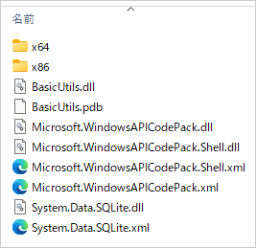
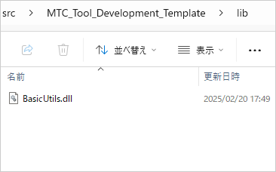

NuGetから追加したものがないから上記エラー？
・SQLiteの処理でエラー
・ダイアログ表示処理ではエラーにならない
→他の理由ぽい、開発テンプレートのSQLiteパッケージは何故かバージョンアップできない経緯あり
他のツールでBasicUtilsを参照追加し試したところエラーにならなかった

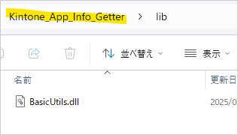

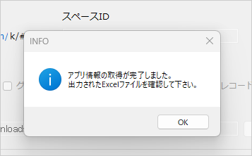

BasicUtils.dll
のみreleaseフォルダに配置し
参照追加する流れでOKとする

2025-02-27 | 既存のLWツールでもSQLiteUtilsが使用できない
小野寺 | 原因：ビルド時にフォルダ内にSQLiteのdllファイルがないから
 | →開発テンプレートと同じ事象、全てのツールで起こるものではない
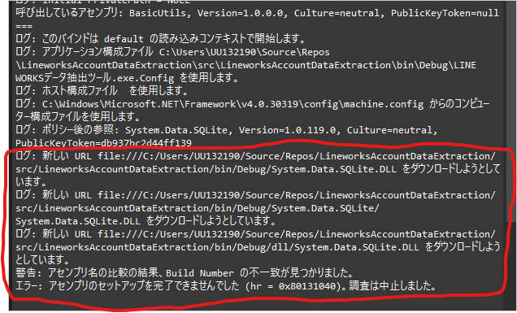
 |  |  |  |  |  |  | 1. プラットフォームターゲットの確認:
 |  |  |  |  |  |  | Visual Studioでプロジェクトのプロパティを開き、「ビルド」セクションで「プラットフォームターゲット」を確認します。Any CPUではなく、x86またはx64に設定してみてください[1]。
各ツールで行うこと
 |  |  |  |  |  |  | 2. SQLiteパッケージの再インストール:
 |  |  |  |  |  |  | NuGetパッケージマネージャーを使用して、System.Data.SQLiteパッケージを再インストールします。最新バージョンを使用することを確認してください[2]。
 |  |  |  |  |  |  | 3. DLLファイルの配置:
 |  |  |  |  |  |  | SQLite.Interop.dllファイルが正しいディレクトリに配置されていることを確認します。通常、x86およびx64フォルダにそれぞれ配置されている必要があります[3]。
 |  |  |  |  |  |  | 4. プロジェクトのクリーンと再ビルド:
 |  |  |  |  |  |  | プロジェクトをクリーンし、再度ビルドしてみてください。これにより、古いキャッシュがクリアされることがあります。

 |  |  |  |  |  |  | これらの手順を試しても問題が解決しない場合、詳細なエラーメッセージや使用している環境について教えていただければ、さらにサポートできるかもしれません。どうぞお試しください！

 |  |  |  |  |  |  | →パッケージのバージョンがあげられない問題は上記で解消される

2025-02-28 | LINEWORKSデータ抽出ツールにBasicUtilsを導入
小野寺 |  | Utils削除、SQLiteAccess書き換え →コミット済み
 | BasicUtilsに入っていてUtilsに入っていない機能、中途半端に既存コードやライブラリを行き来している処理を書き換え
 |  | ログ出力処理＆ログ確認メッセージ
 |  | ・ | LogUtils.ExportLog(Constants.ERR_LOG, ex.Message); → LogUtils.ExportErrLog(ex);
 |  | ・ | Messages.CHK_ERR_LOG; → BasicUtils.Messages.CHK_ERR_LOG;
 |  | ・ | LogUtils.ExportLog(Constants.INFO_LOG, "【Responce】" + Environment.NewLine + respStr);
 |  |  | → string exportFileName = "LINEWORKS_" + string.Format(LogUtils.FILE_API_LOG, DateTime.Now.ToString("yyyyMMdd"));
 |  |  | LogUtils.ExportLog(exportFileName, CreateAPILog(true, request, respStr));
 |  | ファイル選択ダイアログの引数
 |  | ・ | DialogUtils.GetFilePathFromDialog("ファイル選択", "Excel files|*.xlsx") → DialogUtils.GetFilePathFromDialog("ファイル選択", DialogUtils.GetExtensionFilter(".xlsx"))

 | 実行エラー 原因：ビルド時にNuGetパッケージのdllファイルがないから（SQLiteもAPICodePackも起きた）
 | エラーになる状態
 | ・ライブラリ追加
 | ・既存の処理をライブラリへ書き換え
 | ・インストール済みのパッケージをアンインストール ←これをやると必ずエラーになるぽい…？

 | 共通ロジックをライブラリ化する際に、依存関係のあるDLLも正しく参照されるようにするためには、いくつかの方法があります。以下の手順を試してみてください。

 | 1. 依存関係のDLLをプロジェクトに含める: |  |  |  |  | →ビルド時に出力ディレクトリにコピーしても意味ない（今もされている）
 | System.Data.SQLite.Coreのような依存関係のあるDLLをプロジェクトに追加し、プロパティで「出力ディレクトリにコピー」を「常にコピーする」に設定します。これにより、ビルド時に依存関係のDLLが出力フォルダにコピーされます

 | 2. NuGetパッケージとして配布: |  |  |  |  | →権限的に？バージョン的に？不可能
 | 依存関係のあるDLLを含むNuGetパッケージを作成し、他のプロジェクトでそのパッケージをインストールする方法もあります
 | これにより、依存関係が自動的に解決されます。

 | 3. 参照の追加とビルド設定: |  |  |  |  | →手動で全て追加させるか、"各ツールでもNuGetからパッケージインストール必須にする"か…
 | 他のプロジェクトでBasicUtils.dllを参照に追加する際に、依存関係のあるDLLも同じディレクトリに配置する必要があります。Visual Studioの「参照マネージャー」を使用して、必要なDLLを手動で追加することもできます

 | 4. ビルドイベントを使用: |  |  |  |  | →今している、ライブラリ化と関係ない
 | ビルド後イベントを使用して、依存関係のあるDLLを出力ディレクトリにコピーするスクリプトを追加することもできます。これにより、ビルド時に自動的に必要なDLLがコピーされます。

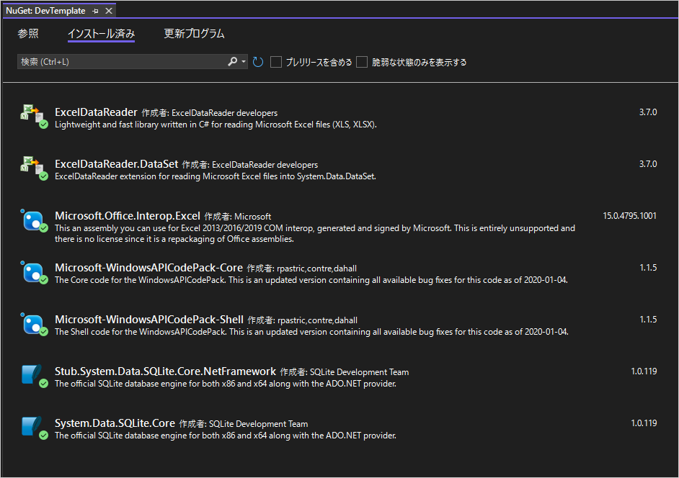
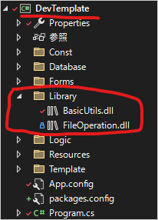
2025-03-03
小野寺
ライブラリで使用しているパッケージをツールにもインストールする

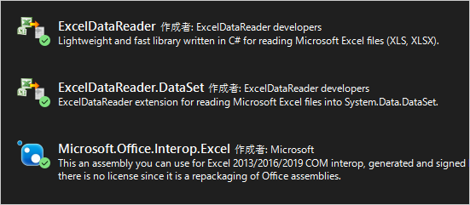

2025-03-04 | プロジェクトテンプレートzipを今までの手順通り作成してLWの既存ツールにプロジェクト追加したら、
小野寺 | ライブラリのdllも問題なく自動追加され使用できました！（調査、調整せずとも使用できました）
 | 手順自体は変更なしで大丈夫そうです。 |  |  | https://cocorou.sharepoint.com/sites/MTC_Tools/SitePages/3.2.2.1-%E3%83%86%E3%83%B3%E3%83%97%E3%83%AC%E3%83%BC%E3%83%88%E5%B0%8E%E5%85%A5%E6%96%B9%E6%B3%95.aspx
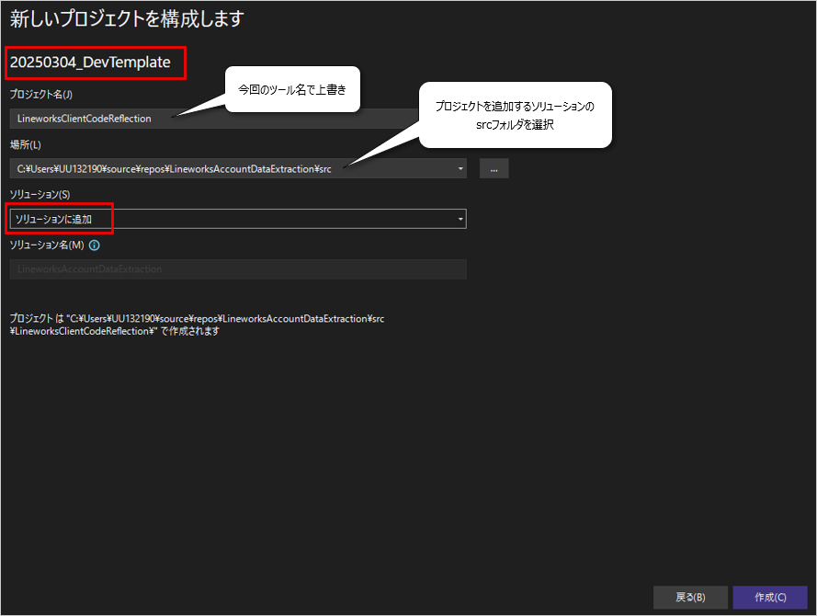

2025-03-28 | SharePointの図作成

非活性
常に非活性
メイン画面で分類を絞る

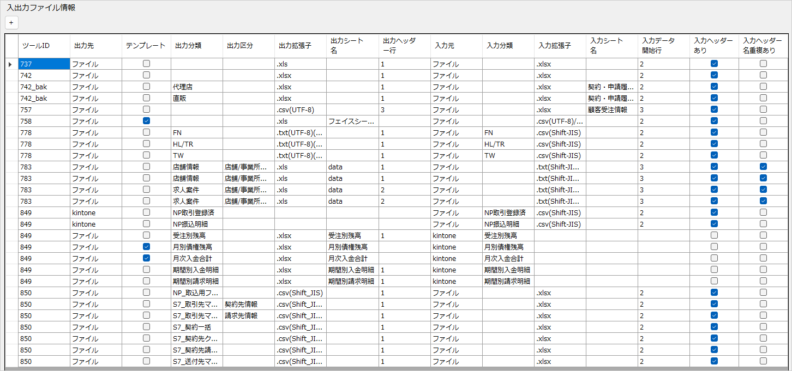

活性
入出力管理画面のプルダウンで分類・区分を切り替える

入力ヘッダー名重複あり
入力データ開始行→
ヘッダー行→

出力ヘッダー行→

プロジェクト構成
レポート
【ライブラリ（部品）化の必須】：DLL
部品プロジェクトは別リポジトリで参照？！
→1ツール1リポジトリに戻す？！
1slnの中で、クラスライブラリとNプロジェクト（ツールごと）？！
ツール全体の構成も確認できなきゃ：システム管理
→今のメリットもあるはず、メリデメ表必須
要議論
１．汎用変換ツールの課題
1slnNproject?
ライブラリ(DLL)参照?
→参照法確立
汎用ツールの大規模化（2025/1現在8ツール）に伴い、現状のプロジェクト構成を見直す必要があるか可能性を探ります。
以下、Visual Studioでプロジェクトを分けることには、いくつかのメリットがあると考えられます。
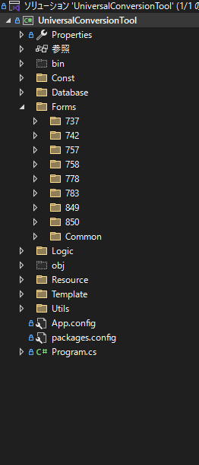
1sln1project
Before / After
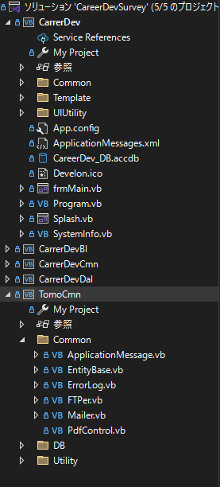
Nslnp1roject?

1. モジュール化と再利用性の向上
プロジェクトを分けることで、コードをモジュール化し、再利用性を高めることができます。これにより、同じコードを複数のプロジェクトで使用することが容易になります。
2. チーム開発の効率化
複数のプロジェクトに分けることで、チームメンバーが異なる部分を同時に開発しやすくなります。これにより、開発プロセスが効率化され、衝突を減らすことができます。
3. 依存関係の管理
プロジェクトを分けることで、依存関係を明確にし、管理しやすくなります。これにより、ビルドやデプロイの際の問題を減らすことができます。
4. テストの容易化
各プロジェクトごとにテストを行うことで、バグの特定や修正が容易になります。また、ユニットテストや統合テストの実行も効率的に行えます。
5. パフォーマンスの向上
プロジェクトを分けることで、ビルド時間が短縮されることがあります。特に大規模なソリューションでは、ビルドのパフォーマンスが向上することが期待できます。
6. バージョン管理の利便性
各プロジェクトを個別にバージョン管理することで、変更履歴の追跡やリリース管理が容易になります。
これらのメリットを活かすことで、開発プロセス全体がよりスムーズに進行し、品質の高いソフトウェアを効率的に開発することができます。
別リポジトリ?

※目的に立ち返ると、ソースコードのライブラリ（部品（参照：Using/DLL））化の促進：品質と開発効率の改善
実際は、試して見なければ解らないだろうが、仮説を立てて検証する

２．現状（2025/1）との比較
 |  | 現構成 |  |  |  |  |  | メリット比較 |  |  | 新構成 |  |  |  | メモ
 |  |  |  |  |  |  | 2 | モジュール化と再利用の向上 |  | 5
 |  | develop⇔各作業ブランチのマージが大変 |  |  |  |  | 1 | チーム開発の効率化 |  | 5 | ライブラリは別リポジトリ、各ツールは別プロジェクト→頻繁にマージしなくてよい＆同じツールを触らない限り競合しない
 |  | kintoneの機能が複数のファイルやフォルダに跨るためわかりづらい |  |  |  |  | 1 | 依存関係の管理 |  | 5 | kintoneの機能が1プロジェクトにまとまるためわかりやすい
 |  | システム管理画面で確認可能 |  |  |  |  | 5 | 類似ツールの管理 プロジェクトの全体管理性 |  | 5 | 1ソリューションnプロジェクトで管理すればシステム管理画面で確認可能
ツール一覧の全体感を確認するには、Common.db（システム管理）をクラスライブラリ（別リポジトリもあり）に入れれば行ける気もする
→GASのCOMMON同様
 |  | 知らない間に汎用機能が変更されているかも |  |  |  |  | 2 | テストの容易化 |  | 5 | 要望があって改修した点のみテストすればよい
 |  |  |  |  |  |  | 2 | パフォーマンスの向上 |  | 4 | 〇〇ツールの場合、などの分岐が減る？
 |  | 意図しない他のツールのコード修正が発生してしまう |  |  |  |  | 2 | バージョン管理の利便性/互換性 エンハンス時のデグレ防止 |  | 5 | DLLのバージョンが分かれるため、選択肢が増え、意図しない工数が発生しない
 |  | Nツール分すべて圧縮されてしまう |  |  |  |  | 1 | EXEファイル容量 |  | 5 | 必要な機能、ファイルのみ格納される
 |  | 各ツールごとにutilsが修正できてしまう |  |  |  |  |  | テンプレートとライブラリのDLL一元管理 |  |  | DLLとなり編集不可→ライブラリとテンプレを1slnNProjectで一元管理

計 |  |  |  |  |  |  | 16 |  |  | 39

３．プロジェクト構成案

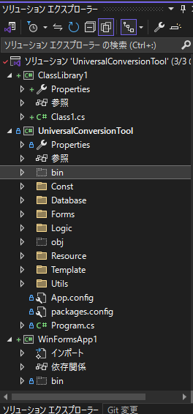
プロジェクトの選択基準
・アプリケーションの種類
デスクトップ、Web、モバイルなど、作成したいアプリケーションの種類に応じて選択
・ユーザーインターフェースの必要性
GUIが必要かどうかで、コンソールアプリケーションやWindowsフォームアプリケーションを選択
・再利用性
再利用可能なコードを作成する場合は、クラスライブラリを選択
・テストの必要性
テスト駆動開発を行う場合は、ユニットテストプロジェクトを選択
 |  |  |  |  |  |  |  |  |  |  |  |  |  |  |  |  |  |  |  | 【凡例】
 |  |  |  |  |  |  |  |  |  |  |  |  |  |  |  |  |  |  |  | 赤文字：ソリューション
 |  |  |  |  |  |  |  |  |  |  |  |  |  |  |  | DevTemplate |  |  |  | 緑文字：プロジェクト
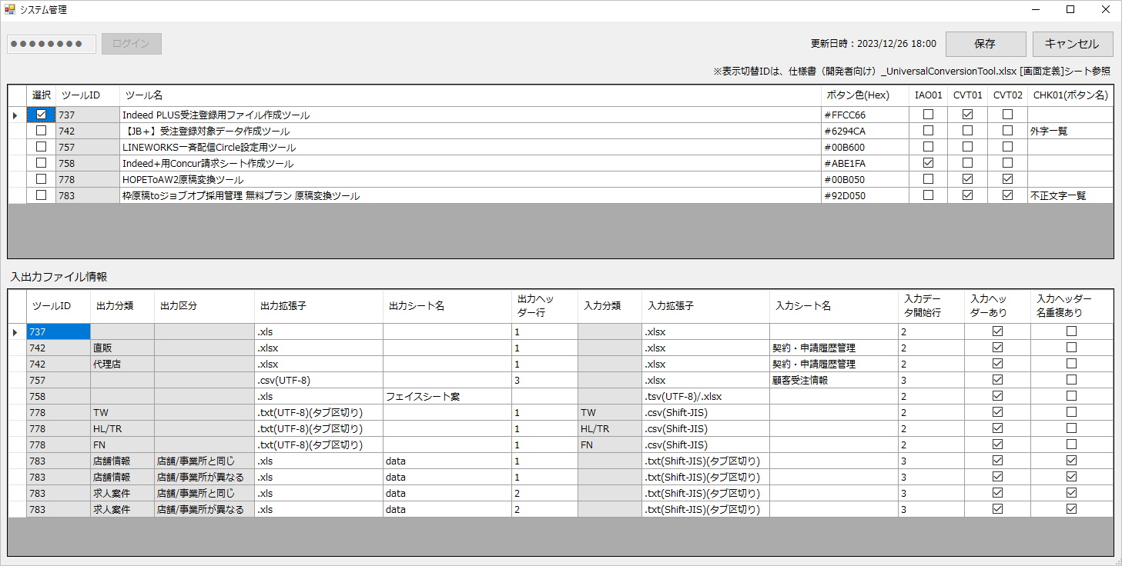
src |  |  |  |  |  |  |  |  |  |  |  |  |  |  |  | └─src |  |  |  | 青文字：その他
├─packages |  |  |  |  |  |  |  |  |  |  |  |  |  |  |  |  | ├─packages |  |  | 黄文字：フォルダ
│ ├─xxx |  |  |  |  |  |  |  |  |  |  |  |  |  |  |  |  | │ ├─xxx |  |  | 灰文字：ビルド
│ └─.. |  |  |  |  |  |  |  |  |  |  |  |  |  |  |  |  | │ └─.. |  |  | 白文字：ファイル
└─UniversalConversionTool |  |  |  |  |  |  |  |  |  |  |  |  |  |  |  |  | ├─bin
├─bin |  |  |  |  |  |  |  |  |  |  |  |  |  |  |  |  | │ ├─Debug
│ ├─Debug |  |  |  |  |  |  |  |  |  |  |  |  |  |  |  |  | │ └─Release
│ └─Release |  |  |  |  |  |  |  |  |  |  |  |  |  |  |  |  | │ ├─Database
│ ├─Database |  |  |  |  |  |  |  |  |  |  |  |  |  |  |  |  | │ ├─dll
│ ├─dll |  |  |  |  |  |  |  |  |  |  |  |  |  |  |  |  | │ ├─logs
│ ├─logs |  |  |  |  |  |  |  |  |  |  |  |  |  |  |  |  | │ ├─Template
│ ├─Template |  |  |  |  |  |  |  |  |  |  |  |  |  |  |  |  | │ ├─x64
プロジェクト名を分けた場合、「スタートアッププロジェクト」を都度設定する必要がある
ツールIDだと記憶できないため、ツール名の略称などか
となれば、現状のシステム管理画面の方が切り替えやすい？！
│ ├─x64 |  |  |  |  |  |  |  |  |  |  |  |  |  |  |  |  | │ └─x86
│ └─x86 |  |  |  |  |  |  |  |  |  |  |  |  |  |  |  |  | │ └─x86
AsIs / Tobe
├─Const |  |  |  |  |  |  |  |  |  |  |  |  |  |  |  |  | └─ClassLibrary1
│ ├─999 |  |  |  |  |  |  |  |  |  |  |  |  |  |  |  |  | └─Utils
│ ├─..
│ └─Common
プロジェクトの種類 / 特定の用途や特徴 ※即実践可
1. コンソールアプリケーション ※
用途: コマンドラインベースのアプリケーションを作成するため
特徴: ユーザーインターフェースが不要なシンプルなプログラムに最適
2. Windows フォームアプリケーション ※
用途: デスクトップアプリケーションを作成するため
特徴: ドラッグ＆ドロップで簡単にGUIを作成できる
3. WPF (Windows Presentation Foundation) アプリケーション
用途: 高度なデスクトップアプリケーションを作成するため
特徴: リッチなユーザーインターフェースとデータバインディングが可能
4. ASP.NET Core Web アプリケーション
用途: WebアプリケーションやWeb APIを作成するため
特徴: クロスプラットフォーム対応で、高性能なWebアプリケーションを構築できる
5. クラスライブラリ ※
用途: 再利用可能なコードライブラリを作成するため
特徴: 他のプロジェクトから参照して使用できる
6. ユニットテストプロジェクト ※
用途: アプリケーションの単体テストを作成するため
特徴: テスト駆動開発（TDD）に役立つ
7. Azure Functions
用途: サーバーレスアプリケーションを作成するため
特徴: イベント駆動型のコードを簡単にデプロイできる
├─Database
│ ├─999.db
│ ├─.. |  |  |  |  |  |  |  |  |  |  |  |  |  |  |  |  | └─WinFormApp1
そもそもプロジェクトの種類は気にしなくて良いか
現状、すべてクラスライブラリ
あるべきは、フォームアプリケーションとクラスライブラリを使い分ける？！
│ └─Common.db
├─Forms
│ ├─999
│ ├─..
│ └─Common
│ └─Control |  |  |  |  |  |  |  |  |  |  |  |  |  |  |  |  | └─XXXXXXXXXXXXXXXXXX
├─Logic
│ ├─999
│ ├─..
│ ├─Common
│ └─Entity
WindwosFormAppilicationだとDLL参照可能
→似てるので注意
├─obj
│ ├─Debug
│ │ └─TempPE
│ ├─Release
│ │ └─TempPE |  |  |  |  |  |  |  |  |  |  |  |  |  |  |  |  | └─XXXXXXXXXXXXXXXXXX
│ └─System
│ └─TempPE
├─Properties
├─Resource
│ ├─doc
│ └─logo
├─Template
└─Utils
App.config
packages.config
Program.cs
UniversalConversionTool.csproj
UniversalConversionTool.sln |  |  |  |  |  |  |  |  |  |  |  |  |  |  |  |  | App.config
 |  |  |  |  |  |  |  |  |  |  |  |  |  |  |  |  | packages.config
 |  |  |  |  |  |  |  |  |  |  |  |  |  |  |  |  | Program.cs
 |  |  |  |  |  |  |  |  |  |  |  |  |  |  |  |  | UniversalConversionTool.csproj
 |  |  |  |  |  |  |  |  |  |  |  |  |  |  |  |  | UniversalConversionTool.sln

 | ※誰でもできるよう手順化

 | ■汎用ツールの課題１ 関係ないツールの情報もコンパイルされる
 |  | A. 1ソリューションnプロジェクト（nツール） |  |  |  |  |  |  |  |  |  |  | 類似ツールが1ソリューション（1リポジトリ）にまとまっていると
 |  | B. 1ソリューション1プロジェクト（1ツール） |  |  |  |  |  |  | のどちらかにすると解決 |  |  |  | 既存処理を参考に新しい処理を実装しやすいので A. が良さそう

 |  | ▶兄弟ツール限定（Universal / FileConverter / MailMaker / etc..） |  |  |  |  |  |  |  |  |  |  | システム管理画面もnプロジェクト内にプロジェクトとしてもつ
 |  |  |  |  |  |  |  |  |  |  |  |  | プロジェクト単位でreleaseビルドするためツールの容量問題は解決

 | ■汎用ツールの課題２ 共通処理の持ち方
 |  | ①共有プロジェクト（Shared Project）に共通処理を入れる
 |  |  | 共有プロジェクト自体はコンパイルされず、他のプロジェクトにインクルードされる形で使用される |  |  |  |  |  |  |  |  |  | 今の汎用ツールと開発面はあまり変わらない
 |  |  |  | 「参照の追加」＞「共有プロジェクト」＞使用するプロジェクトを追加 |  |  |  |  |  |  |  |  | 移行が大変なだけ、という印象
 |  |  |  | 使うときは「using ～」
 |  |  |  | ※共有プロジェクトは、ソリューション内の他のプロジェクトから参照されることで機能する

 |  | ②クラスライブラリプロジェクトを作成し、生成されたDLLを他のソリューションで参照する

 |  |  |  |  |  |  |  |  |  |  |  |  | 良さそうだが、後述する課題あり
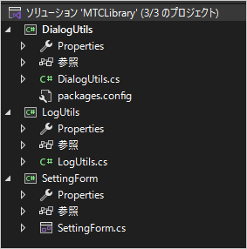

ライブラリ専用
1slnNproject

 |  |  | １．新規プロジェクト「MTCLibrary（仮）」作成
 |  |  | ２．ソリューション＞新規プロジェクト追加＞上図のクラスライブラリ追加
 |  |  |  | ※フォームをDLLにするときは、上図のクラスライブラリ追加→当クラスにフォーム追加
 |  |  | ３．機能実装
 |  |  |  | ※今までツール＞NuGetパッケージマネージャー＞「ソリューションのNuGetパッケージの管理」からパッケージを追加していたが、
 |  |  |  | 参照＞NuGetパッケージの管理 から追加するとプロジェクト毎に追加できる
 |  |  | ４．ソリューションのビルド
 |  |  |  | ※bin/Debugやbin/ReleaseフォルダにDLLファイルが生成される、実際に追加可能な（実装中でない）DLLファイルは
 |  |  |  | releaseフォルダなどでバージョン管理する？
 |  |  | ５．ライブラリを使用するツールを開き、参照追加＞各ファイルを追加する

 |  |  | ６．using～で必要な名前空間をインポートし使用する
 |  |  |  | ※現状usingでインポートできず、「namespace.class」で名前を2度繋げることで使用可能となる。既存ツールのコード全体に差分が出てしまうためライブラリ調整したい
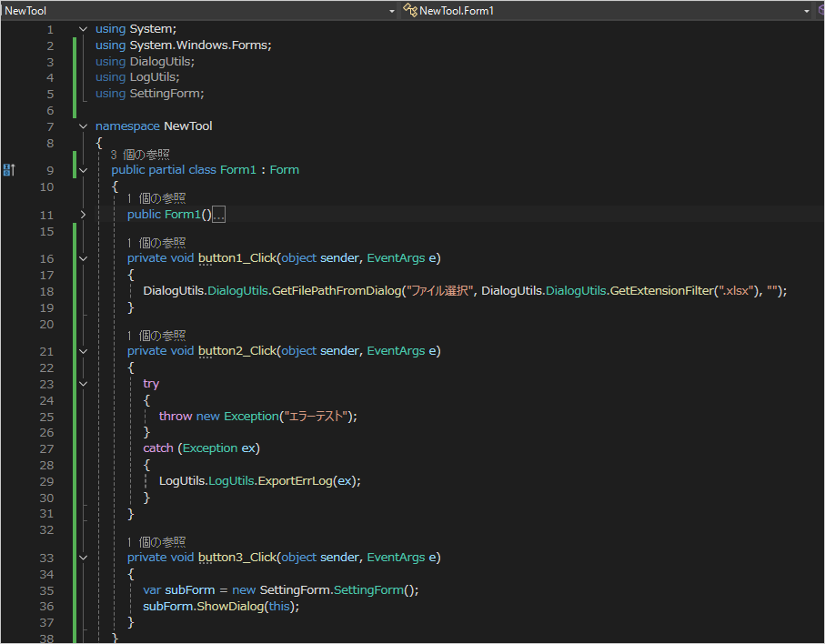
意味を成していないusing
できれば回避したい「namespace.class」

 |  |  |  | namespaceとclassが同じ名前はNG
 |  |  |  | namespace「IOMgmt」 class「MainForm」はOK ※「MainForm」は本来該当ツール内にあるはずなので、名前が被った場合はnamespaceも指定が必要
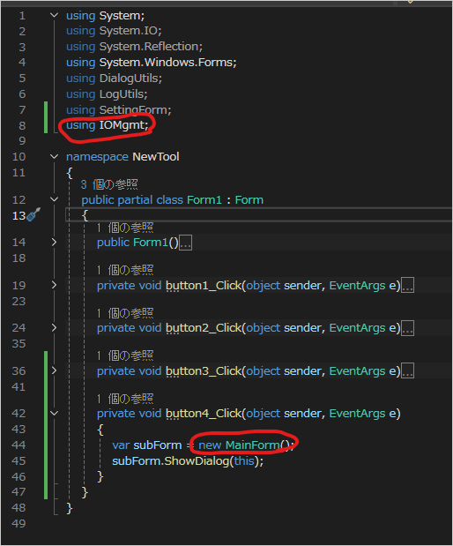
 |  |  |  |  |  |  |  |  |  |  |  | →各機能のnamespace、classなどの構成をしっかり考え調整する必要あり

 |  |  | ※各ライブラリのバージョンについて
 |  |  |  | ライブラリビルド時（参照追加時）のバージョンが参照先のdllファイルにきちんと入っているため、
 |  |  |  | いつのバージョンのソースを使っているかは分かりやすい
 |  |  |  | 参照先のファイルを差し替えると自動でソースも更新される

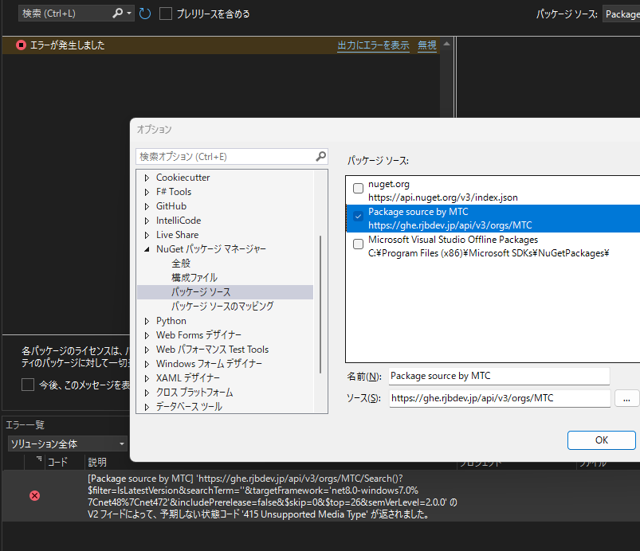
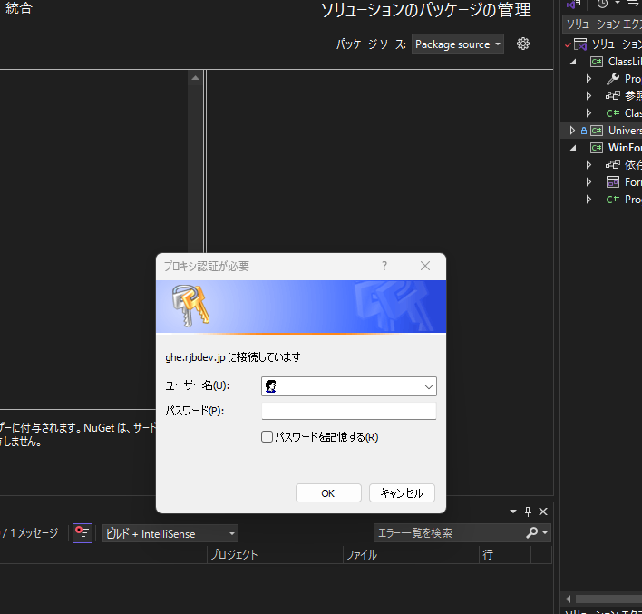

 |  |  | ※ライブラリのパスについて
 |  |  |  | 各ライブラリのプロパティで「ローカルにコピー=True」が初期値になっているため、ビルド後のツール動作は問題ない。
 |  |  |  | 参照を追加した際のパスにdllファイルがなくなってしまった際は赤波線エラーになるため、大元のファイルの配置場所を調整する必要あり。
 |  |  |  |  | ・csprojファイルにあるdllファイルの絶対パスを相対パスに書き換える
 |  |  |  |  |  | →実装者がライブラリを追加する度に手動で書き換えるのは現実的でない
 |  |  |  |  | ・System.Reflection.Assembly.LoadFromメソッドを使用してDLLファイルを動的に読み込む
 |  |  |  |  |  | →使い方模索中
using System;
using System.Reflection;
class Program
{
static void Main()
{
// DLLファイルのパス
string dllPath = @"path\to\your\DialogUtils.dll";
// DLLファイルを読み込む
Assembly assembly = Assembly.LoadFrom(dllPath);
// クラスの型を取得
Type type = assembly.GetType("DialogUtils.DialogUtils");
// メソッド情報を取得
MethodInfo method = type.GetMethod("GetFilePathFromDialog");
// メソッドを呼び出す
string filePath = (string)method.Invoke(null, null);
Console.WriteLine(filePath);
}
}

Web
GitHubEnterpriseのAPIURLはセキュリティNG

2025/2/10 小野寺メモ
手作業が多いので手順書必須
パック化したらもっと楽になりそう？
1.DLLのパック化:
Visual Studioでプロジェクトを右クリックし、「パック化」を選択してNuGetパッケージ（.nupkgファイル）を作成します。 →プロジェクトテンプレートは.nupkgファイルを手動で配置してテンプレートに格納している。同じようなやり方でこちらも追加できないか？
2.NuGetパッケージの公開:
NuGet.orgにアカウントを作成し、作成したパッケージをアップロードします。
これにより、他のソリューションからウェブ経由で参照できるようになります。
3.他のソリューションでの参照:
他のソリューションで「NuGetパッケージマネージャー」を開き、公開したパッケージを検索してインストールします。
※ローカルフィードの使用:
ネットワーク共有やローカルフォルダを使用して、特定の環境内でのみパッケージを利用可能にすることができます。パッケージを共有フォルダに配置し、NuGet.Configファイルでそのフォルダをパッケージソースとして追加します。
 |  |  |  |  | ・追加したいdllファイルを選択～ファイル移動～相対パスに書き換える を自動化する
 |  |  |  |  |  | →本処理をプロジェクトテンプレートに入れておくイメージだが、使い方は模索中
using System;
using System.IO;
using System.Xml.Linq;
class Program
{
static void Main()
{
// ①追加したいDLLファイルの絶対パスを取得
string sourceDllPath = @"C:\path\to\your\DialogUtils.dll";
string projectDirectory = @"C:\path\to\your\project";
string targetDirectory = Path.Combine(projectDirectory, "libs");
string targetDllPath = Path.Combine(targetDirectory, Path.GetFileName(sourceDllPath));
// ②指定のフォルダにファイルを移動する
if (!Directory.Exists(targetDirectory))
{
Directory.CreateDirectory(targetDirectory);
}
File.Copy(sourceDllPath, targetDllPath, true);
// ③参照の追加でDLLファイルを追加
string projectFilePath = Path.Combine(projectDirectory, "YourProject.csproj");
XDocument projectFile = XDocument.Load(projectFilePath);
XElement itemGroup = new XElement("ItemGroup");
XElement reference = new XElement("Reference",
new XAttribute("Include", "DialogUtils"),
new XElement("HintPath", Path.Combine("libs", Path.GetFileName(sourceDllPath)))
);
itemGroup.Add(reference);
projectFile.Root.Add(itemGroup);
// ④DLLファイルの絶対パスを相対パスに書き換える
foreach (var hintPath in projectFile.Descendants("HintPath"))
{
string absolutePath = hintPath.Value;
if (absolutePath.StartsWith(projectDirectory))
{
string relativePath = absolutePath.Substring(projectDirectory.Length + 1);
hintPath.Value = relativePath;
}
}
projectFile.Save(projectFilePath);
Console.WriteLine("DLLファイルの参照が追加され、相対パスに書き換えられました。");
}
}

 |  |  |  |  | ・使うライブラリをプロジェクト内フォルダに格納する
 |  |  |  |  |  | プロパティのパスは絶対パスだがプロジェクトファイルは相対パスになるからいけそう？ →安田さんに触ってもらい動くことを確認！
 |  |  |  |  |  | \0865_LINEWORKSクライアントコード移行ツール\1915_新規開発\内部用\20250206_onodera
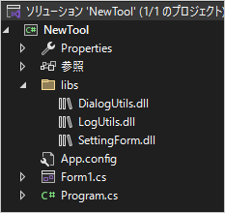
Local
パック化 > パッケージソース > ローカル指定 > 独自ライブラリ > インストール可成功
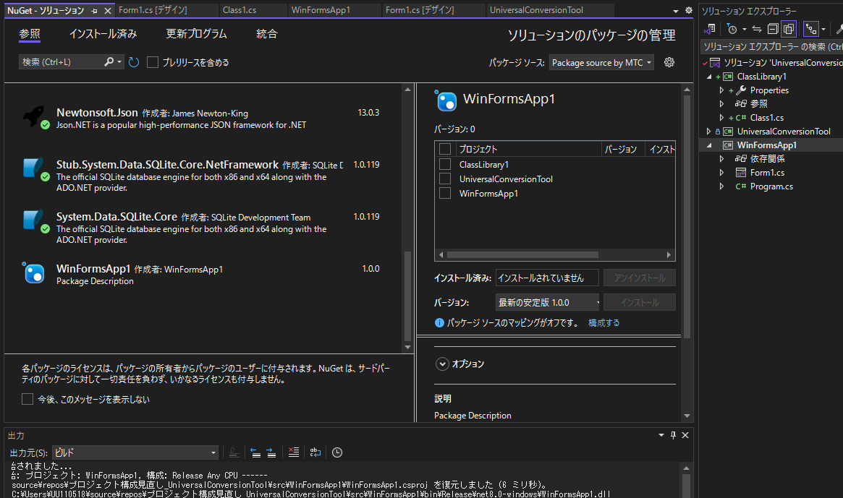

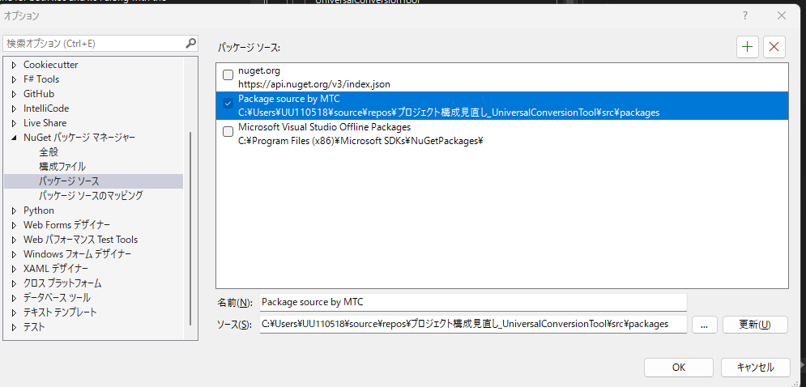

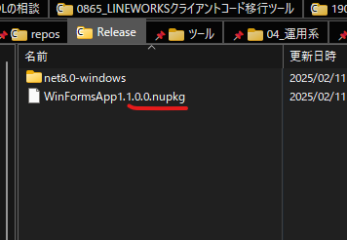
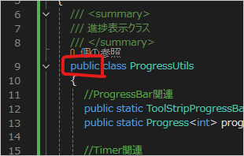
 |  |  | ※クラスライブラリのアクセス修飾子について
 |  |  | https://anderson02.com/cs/cskiso/cskisoniwari-18/
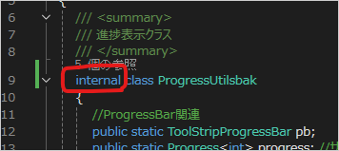

書き換える

 |  |  | ※必要なパッケージを追加する

BasicUtilsにインストールしているパッケージ

BasicUtilsを使用するツールにもインストールする

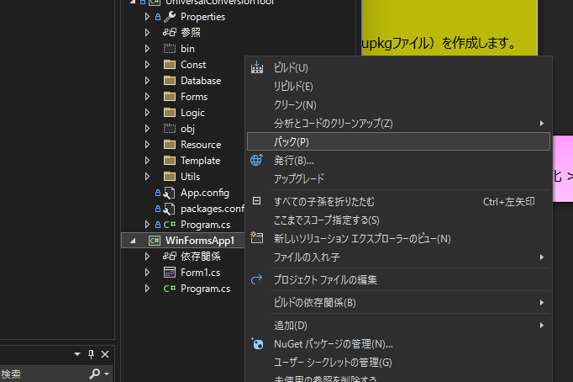
４．集合関係とロードマップ / ライブラリ化

【パック化】
Windowsフォームアプリケーション：ＯＫ
クラスライブラリ：ＮＧ

パック化
パック化にこだわらなくていいか..
パック化は.NET9.0系からのため不可
本ライブラリ化

■既存コード修正を最低限とさせるには、このマトリクス表が超重要
【Try＆Error】
■現状の「プロジェクトテンプレート」にライブラリ（パッケージ）で管理？！
→既存のライブラリ参照と混在しカオスorz..
■新たに「MTC_ClassLibrary」リポジトリ作成し、UtilsのDLL化進める
（2025.2.19）
【構成イメージをルール（SharePoint）化】
■最新DLLの管理は、releaseフォルダにDLLのみ
※最新の独自DLLの管理は今のところアナログ管理（ToDo記載、定例周知...）
◇既存の開発テンプレも追々参照設定？！DLLの二重管理になっちゃう？！
□一旦、ライブラリリポジトリ→開発テンプレにアナログ最新化
→でも二重管理になるんだったら、DLL化するメリットってなんだろう...→メリデメ表整理
→メリット（価値）あり判断（2025.2.20）
□ClassLibraryリポジトリに新開発テンプレート再作成

ミニマムスタート

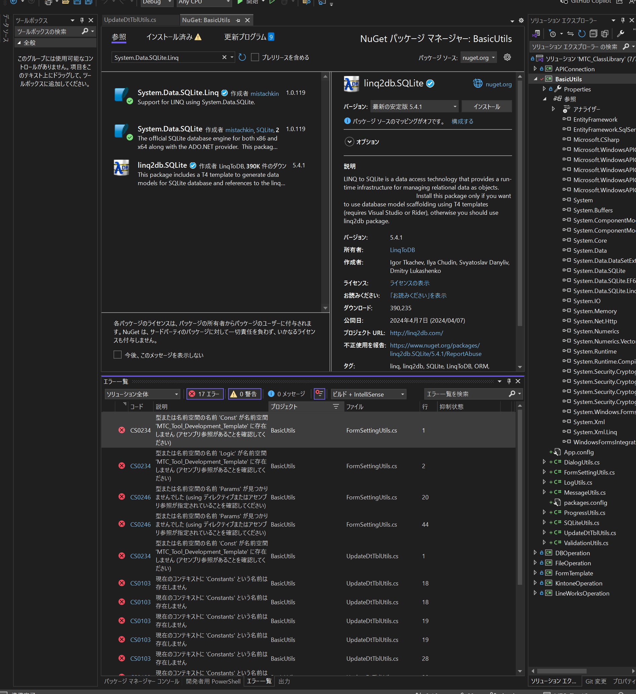
５．現新比較 / デグレーション対策
 | MTC/ClassLibrary: 各ツールの汎用ライブラリ格納
 | ▼ライブラリ化 |  |  |  |  |  |  |  |  | プロジェクト名 |  |  |  | csファイル名 |  |  |  | 機能概要 |  |  | 結果 | DLL化メモ
 | ※developブランチ |  |  |  |  |  |  |  |  |  |  |  |  | ※develop_refLibraryブランチ
 | Constants（BasicUtils内で使用するもののみ） |  |  |  |  |  |  |  |  | BasicUtils |  |  |  | Constants |  |  |  |  |  |  | OK
 | Messages（BasicUtils内で使用するもののみ） |  |  |  |  |  |  |  |  | BasicUtils |  |  |  | Messages |  |  |  |  |  |  | OK
 | DialogUtils |  |  |  |  |  |  |  |  | BasicUtils |  |  |  | DialogUtils |  |  |  | ファイル・フォルダ選択ダイアログ |  |  | OK | NuGetからWebDLし参照設定
 | LogUtils |  |  |  |  |  |  |  |  | BasicUtils |  |  |  | LogUtils |  |  |  | .logファイル出力 |  |  | OK
 | ValidationUtils |  |  |  |  |  |  |  |  | BasicUtils |  |  |  | ValidationUtils |  |  |  | 画面の値に対するバリデーション、ファイル・フォルダの使用可不可チェック |  |  | OK
 | MessageUtils |  |  |  |  |  |  |  |  | BasicUtils |  |  |  | MessageUtils |  |  |  | ヘッダー・アイコン付きメッセージ表示 |  |  | OK
 | ProgressUtils |  |  |  |  |  |  |  |  | BasicUtils |  |  |  | ProgressUtils |  |  |  | タイマー、経過時間ラベル、プログレスバー調整全般 |  |  | OK
 | UpdateDtTblUtils |  |  |  |  |  |  |  |  | BasicUtils |  |  |  | UpdateDtTblUtils |  |  |  | DBの「T_更新日時」を更新/取得 |  |  | OK
 | FormSettingUtils |  |  |  |  |  |  |  |  | BasicUtils |  |  |  | FormSettingUtils |  |  |  | 処理中の画面制御、ファイル名・フォルダパスToolTipの設定、ファイル・フォルダのドラッグ&ドロップ処理 |  |  | OK
 | SQLiteUtils |  |  |  |  |  |  |  |  | BasicUtils |  |  |  | SQLiteUtils |  |  |  | Databaseフォルダ内のDBファイル操作 |  |  | OK | NuGetからWebDLし参照設定
 | Entity＞Params＞Result |  |  |  |  |  |  |  |  | BasicUtils |  |  |  | ※FormSettingUtils内にクラス追加 |  |  |  | 実行結果格納クラス |  |  | OK
 | Entity＞Params＞UpdateDtTbl |  |  |  |  |  |  |  |  | BasicUtils |  |  |  | ※UpdateDtTblUtils内に変数追加 |  |  |  | DBの「T_更新日時」のデータ（public変数で保持しておく） |  |  | OK
 | MainForm（フッター、Timer、ファイル名ToolTip、フォルダパスToolTip） |  |  |  |  |  |  |  |  | FormTemplate |  |  |  | MainFormFmt |  |  |  | フッター、Timer、ファイル名ToolTip、フォルダパスToolTip等の設定を管理 |  |  | ー
 | CheckAdminForm（検索ボックス） |  |  |  |  |  |  |  |  | FormTemplate |  |  |  | DGVForm |  |  |  | ログイン機能、更新日時の表示＆更新、編集可能DGV、検索ボックス等の設定を管理 |  |  | ー
 | SysAdminForm（ログイン機能、更新日時の表示＆更新、編集可能DGVの設定） |  |  |  |  |  |  |  |  | FormTemplate |  |  |  | DGVForm |  |  |  | 〃 |  |  | ー
 | FileOperationUtils |  |  |  |  |  |  |  |  | FileOperation |  |  |  | FileOperationUtils |  |  |  | シンプルなファイル取込、出力処理 |  |  | OK | NuGetからWebDLし参照設定
 | Sample_KintoneAPICall |  |  |  |  |  |  |  |  | KintoneOperation |  |  |  | KintoneAPICall |  |  |  | kintoneのAPIを用いてJSONデータを取得し使いやすい形に整形する |  |  | OK
 | Entity＞Sample_KntnAppInfo |  |  |  |  |  |  |  |  | KintoneOperation |  |  |  | Entity＞KntnAppInfoModel |  |  |  | kintoneアプリ情報のデータ構造 |  |  | OK
 | Entity＞Sample_KntnSpaceInfoModel |  |  |  |  |  |  |  |  | KintoneOperation |  |  |  | Entity＞KntnSpaceInfoModel |  |  |  | kintoneスペース情報のデータ構造 |  |  | OK
 | Entity＞Sample_KntnUserGetModel |  |  |  |  |  |  |  |  | KintoneOperation |  |  |  | Entity＞KntnUserGetModel |  |  |  | kintoneユーザー情報取得用のデータ構造 |  |  | OK
 | Entity＞Sample_KntnUserUpdateModel |  |  |  |  |  |  |  |  | KintoneOperation |  |  |  | Entity＞KntnUserUpdateModel |  |  |  | kintoneユーザー情報更新・追加用のデータ構造 |  |  | OK
 | KintoneAPIUtils |  |  |  |  |  |  |  |  | APIConnection |  |  |  | APIUtils（参考：TESTER） |  |  |  | API接続 |  |  | OK | NuGetからWebDLし参照設定
 | RindAccessUtils |  |  |  |  |  |  |  |  | DBOperation |  |  |  | OdbcUtils（参考：TESTER） |  |  |  | ODBC接続 |  |  | OK

 | MTC/LineworksAccountDataExtraction: 0552_LINEWORKSデータ抽出ツール
 | DialogUtils |  |  |  |  |  |  |  |  | BasicUtils |  |  |  | DialogUtils |  |  |  | 1
 | LogUtils |  |  |  |  |  |  |  |  | BasicUtils |  |  |  | LogUtils |  |  |  | 1
 | ValidationUtils |  |  |  |  |  |  |  |  | BasicUtils |  |  |  | ValidationUtils |  |  |  | 1
 | SQLiteAccess |  |  |  |  |  |  |  |  | BasicUtils |  |  |  | SQLiteUtils |  |  |  | 1
 | APICall |  |  |  |  |  |  |  |  | APIConnection |  |  |  | APIUtils（参考：TESTER） |  |  |  | 1
 | JsonConverter |  |  |  |  |  |  |  |  | APIConnection |  |  |  | APIUtils（参考：TESTER） |  |  |  | 1
 | ExportFile（一部） |  |  |  |  |  |  |  |  | FileOperation |  |  |  | FileOperationUtils |  |  |  | 1
 | FileToData（一部） |  |  |  |  |  |  |  |  | FileOperation |  |  |  | FileOperationUtils |  |  |  | 1
 | GetToken ※scopeなど引数増やす |  |  |  |  |  |  |  |  | LineWorksOperation |  |  |  | GetToken |  |  |  | 0 | JWT認証を使ってアクセストークンの取得 |  | OK | NuGetからWebDLし参照設定
 | APICall＞ACCESS_TOKEN |  |  |  |  |  |  |  |  | LineWorksOperation |  |  |  | ※APIUtils内に変数追加 |  |  |  | 0 |  |  | OK
 | GetLineWorksData＞AccessToken |  |  |  |  |  |  |  |  | LineWorksOperation |  |  |  | ※GetTokenに集約し削除 |  |  |  | 0 | 取得したアクセストークンをpublic変数にセット |  | OK
 | GetLineWorksData＞UsersDt（一部） |  |  |  |  |  |  |  |  | LineWorksOperation |  |  |  | LineWorksAPICall |  |  |  | 0 | LINEWORKSのAPIを用いてJSONデータを取得し使いやすい形に整形する |  | OK
 | GetLineWorksData＞ContactsDt（一部） |  |  |  |  |  |  |  |  | LineWorksOperation |  |  |  | LineWorksAPICall |  |  |  | 0 | 〃 |  | OK
 | Entity＞LINEParams |  |  |  |  |  |  |  |  | LineWorksOperation |  |  |  | Entity＞LINEParams |  |  |  | 0 | LINEWORKSのデータ構造 |  | OK
 | Security＞OpenSslKey ※パッケージインストール時に入ってくるもの |  |  |  |  |  |  |  |  | LineWorksOperation |  |  |  | Security＞OpenSslKey |  |  |  | 0 | JWT認証で必要な処理 |  | OK | NuGetからWebDLし参照設定
 | RindAccess ※SQLはConstに移動 |  |  |  |  |  |  |  |  | DBOperation |  |  |  | OdbcUtils（参考：TESTER） |  |  |  | 1
_{2025.2.20}
■現状の開発テンプレはライブラリリポジトリに移動し、一元管理
■プロジェクト名改名予定（長い）：DevTemplate
▶ルール化はSPページ
■チェック管理、マスタ管理、設定もDLLだったよね？！
→SysAdminのみ残す
ClassLibrary→DevTemplateチャレンジ
１回目
2025.02.23 12:39:59
ClassLibrary→DevTemplateチャレンジ
１．ClassLibraryにWinFormAppプロジェクト作成
２．独自DLL参照
３．開発テンプレの独自DLL以外をソリューションエクスプローラーに配置
４．using修正
５．Try＆Error
１．参照エラーが多すぎ→参照先フォルダは？lib?
２．そもそもMaiFormなどのフォームに想定されておらず、１からフォームを作る必要あり?!
→DevTemplate再設計：RindAccessなどはもう省く
 | MTC/MTC_Tool_Development_Template: 【内部ツール】開発テンプレート
 | │ │ CheckAdminForm.cs
 | │ │ MasterAdminForm.cs
 | │ │ SysAdminForm.cs

 | Convert系ライブラリ：日付の変換（xlsx, csv）

 | 各ツールのTODO（2025/2/20記載中）
 | ①以下をusing記載部分に追記し右クリック→「usingの削除と並び替え」を行う
 |  | using BasicUtils;
 |  | using Constants = BasicUtils.Constants;
 |  | using Messages = {各ツールのプロジェクト名}.Const.Messages;

 | ②「Params.Result」→「FormSettingUtils.Result」に一括置換

 | ※今後、同一プロジェクト内に複数ツール存在することはなくなるため、UpdateDtTblUtilsでツールIDを絞る仕様はやめる

 | 上記表のＳＰ化： |  |  |  |  | 3.3.3 ライブラリ
 |  | →ＳＰで一元管理

２回目
2025.02.23 18:01
０．定義がないものは一旦コメントアウト
１．以下をソリューションエクスプローラーで配置
Const、Database、Forms、Logic、Resources、Template
２．Const定義追加
３．FormSettingUtilsは、定義なし
４．DBOperationは未対応？→RindAccessUtils
５．MessageUtils.ShowErrMsgがない
→方向性が定まってからコミット
▶とにかく既存の開発テンプレートを大きく変えないと（機能を絞るなど）、コメントアウトが多すぎてビルド不可
→開発テンプレがどこに向かっているのか..ある程度決めないと修正もためらわれた
▶DLLをまとめた人が開発テンプレを作成すべき：方向性があいまい
※But ある程度、実現できそうな見込みはありそうと思えたため、もう少しまとめたらLWの改変へと向かおう
3.3.3 ライブラリ には一旦まとめ済み
 | ▼ライブラリ化 |  |  |  |  |  |  |  |  | プロジェクト名 |  |  |  | csファイル名
 | IOAdminForm.cs |  |  |  |  |  |  |  |  | TextConverter |  |  |  | IOAdminForm.cs
 | ConvertAdminForm.cs |  |  |  |  |  |  |  |  | TextConverter |  |  |  | ConvertAdminForm.cs
 | SysAdminForm.cs |  |  |  |  |  |  |  |  | TextConverter |  |  |  | SysAdminForm.cs |  |  |  | ✓

３回目 上記エラーは、ソースが古い？！→再度最新版プルしてから再々チャレンジ
2025.02.26 11:26
【2回目以降に決めたこと】
・RIND接続、チェック管理とマスタ管理はなし
□FormTemplate：パスのDB保存を前提とし、DLL作成後、SettingUtilsを修正
■以下エラーのまま一旦コミットする：challengeブランチ
現在のコンテキストに 'Params' という名前は存在しません
現在のコンテキストに 'SettingUtils' という名前は存在しません
現在のコンテキストに 'rind' という名前は存在しません
現在のコンテキストに 'DispToolInfo' という名前は存在しません
'MainForm' に 'SetTgtToolDisp' の定義が含まれておらず、型 'MainForm' の最初の引数を受け付けるアクセス可能な拡張メソッド 'SetTgtToolDisp' が見つかりませんでした。using ディレクティブまたはアセンブリ参照が不足していないことを確認してください
□残DLL整備後、DevTemplateプロジェクトの修正をお願いします。
To:小野寺さん From：安田

設計（TextConverter）
未対応
対応済
その他
設計 |  |  |  |  |  |  |  |  | 凡例：

Releaseビルド：kintoneアプリ切り替え画面へ遷移
Debugビルド：システム管理画面へ遷移
案①：Footer（Debug）
各ツールのMainForｍに分岐を入れなきゃならないから、Debugビルド時だけ共通で表示されるようフッターを共通化し、システム管理アイコンを設置？！
→共通化は不可？！
案②：Debug / 構成マネージャー
Program.csに記載し、システム管理画面を初期表示
→選択したツールのメイン画面を表示
※Release時は、フラグ1
案③：System / 構成マネージャー
Systemを選択しビルド→システム管理画面を開く
→Systemフォルダ配下に保存されたCommon.dbをsrc/Database/配下にコピーする処理追加
基本設計（.NET） |  |  |  |  |  |  |  |  |  |  |  |  | 課題・問題 / 対策 / 懸念
 |  |  |  |  |  |  |  |  |  |  |  |  | [MPM-7150] 汎用ツール：システム管理 | 課題の表示 | Backlog
 | メイン画面

toolName
icon
link

ver.x.x

取込ファイル
…

ファイル取込

出力フォルダ
…

ファイル出力

経過時間 hh:mm:ss

案①Footerならば
PW認証したら暗号化しているDGVのカラムを表示
案②：Debug時のみならば
そもそもDBファイルの暗号化だけし、PW認証なし
案③
誤ってSystemフォルダ事、どこかに配置してしまう気がするため、現状のままログインする形に
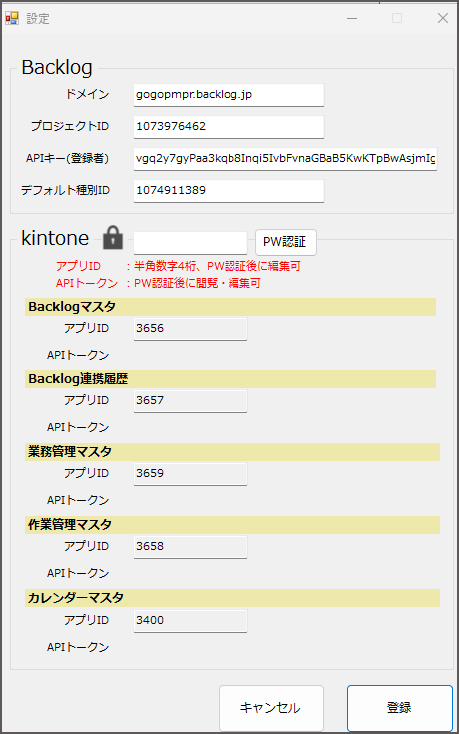
 | システム管理

ログイン
保存
キャンセル
テーブル情報をそのまま表示
→カラムが追加された時も自動で増えるDGV
→PWも表示
ツール一覧

 |  | 選択 | ツールID |  | ツール名 |  | ボタン色(Hex) | IAO_PW
✔
 |  |  |  |  |  |  |  |  |  | [MPM-7151] 実装 / 汎用ツール：システム管理 | 課題の表示 | Backlog

汎用変換ツールに新規参画Developer投入時のわかりやすさ、新規導入ハードルを下げるには？！
案①：手動
開発者向けの仕様書に初期導入手順追記
他案②：自動
自動化→改変時のコスト大

入出力ファイル情報

詳細設計
どこまで暗号化するか
案①：対象カラムのみ
案②：すべてのカラム
としたほうがコード量が減るならそれでよし
→プログラム経由の複合キーを通じてしかデータを閲覧することはできない仕様
→システム管理フォーム上からしかデータは参照できない
 | 暗号化対象カラム |  |  |  |  |  |  |  |  |  | 暗号化対象ツール：DBでPW保持ツール
 | DBファイル |  | ： | Common.db |  |  |  |  |  |  | □ | UniversalaConversionTool
 | テーブル |  | ： | T_ツール一覧 |  |  |  |  |  |  | □ | kintone情報取得ツール
 | カラム |  | ： | 選択 |  |  |  |  |  |  | □ | プロジェクトテンプレート
 |  |  |  | ツールID |  |  |  |  |  |  | □ | ・・・
 |  |  |  | ツール名 |  | 必須
 |  |  |  | ボタン色(Hex)
 |  |  |  | IAO_PW |  | 必須
 |  |  |  | CVT01
 |  |  |  | CHK01(ボタン名)
 |  |  |  | 税率

 |  |  | ： | T_入出力ファイル情報
 |  |  |  | ツールID
 |  |  |  | 出力先
 |  |  |  | 出力分類 |  | 必須
 |  |  |  | 出力区分 |  | 必須
 |  |  |  | 出力拡張子
 |  |  |  | 出力シート名 |  | 必須
 |  |  |  | 出力ヘッダー行
 |  |  |  | 入力分類
 |  |  |  | 入力拡張子
 |  |  |  | 入力シート名
 |  |  |  | 入力データ開始行
 |  |  |  | 入力ヘッダーあり
 |  |  |  | 入力ヘッダー名重複あり

設計（DevTemplate）
未対応
対応済
その他
設計 |  |  |  |  |  |  |  |  |  |  |  |  | 凡例：

基本設計（.NET）

 | メイン画面
DevTemplateリンク
toolName
ライブラリ開発用
ver.x.x

取込ファイル
…

ファイル取込

出力フォルダ
…
ファイル出力

経過時間 hh:mm:ss

 | ID管理

ログイン
更新日時：yyyy/mm/dd hh:mm
保存
キャンセル

＋
検索

 |  |  | 選択 | ID |  |  | PW |  | メモ
✔

 | TESTER / DevLib

一括実行

 |  |  | No.

 | 課題 |  |  |  |  |  |  | 条件
 | ・現TESTERとDevTemplateライブラリ開発用の差別化 |  |  |  |  |  |  | ・メンテ工数考慮 |  | 結論１ |  |  | 結論２
 |  | ・重複内容 |  |  | ・それ以外 |  |  | ・一元管理 |  | ・項目内容は |  |  | ・現TESTERの開発支援は
 |  |  | ・DB接続 |  |  | ・外部ライブラリ |  | ・定期実行 |  | ２０２５．４．８ |  |  |  | 結論１により、そのまま残す
 |  |  | ・API疎通 |  |  | ・独自ライブラリ |  |  |  |  | TESTERとライブラリ開発用は別物
 |  |  |  |  |  | ・Python |  |  |  |  |  | 観点が違う
 |  |  |  |  |  | ・GBQ
 |  |  |  |  |  | ・開発支援

詳細設計

関係性
Visual Studio

ソリューション

プロジェクト1
▶WinFormApp1
プロジェクト2
▶WinFormApp2
プロジェクト3
▶ClassLibrary

フォルダ構成
各ライブラリの仕様、機能概要、補足
【凡例】
赤文字：ソリューション
緑文字：プロジェクト(ClassLibrary)
青文字：プロジェクト(WinFormApp)
黄文字：フォルダ
灰文字：ビルド
紫文字：パッケージ
白文字：ファイル
ライブラリのバージョン管理
└─doc
│ 仕様書_.NETライブラリ.xlsx
└─release
│ ├─APIConnection
│ │ ├─ 1.0
│ │ │ └─APIConnection.dll
│ ├─ 1.1
│ …
└─src
各ライブラリのソースコード格納
├─APIConnection
│ ├─Properties
│ │ AssemblyInfo.cs
│ │ APIConnection.csproj
│ │ APIConnection.cs
│ │ packages.config
ビルド時のDLL格納フォルダ
※コミット不要（.ignore）
│ ├─bin
│ │ ├─Release
│ │ └─Debug
│ ├─obj
│ │ ├─Release
│ │ └─Debug
├─BasicUtils
新規開発時の基本テンプレート
│ …
├─…
├─DevTemplate
スタートアッププロジェクト設定
│ ├─Const
定数
│ │ Constants.cs
│ │ Messages.cs
│ │ Sql.cs
SQLiteデータベース
│ ├─Database
│ │ ToolName.db
│ ├─Forms
ユーザーインターフェース
│ │ MainForm.cs
│ │ MainForm.Designer.cs
│ │ SysAdminForm.cs
独自ライブラリ
最新版DLLファイル格納
│ │ SysAdminForm.Designer.cs
│ ├─Library
│ │ BasicUtils.dll
処理ロジック
│ │ …
│ ├─Logic
│ │ Logic1.cs
│ ├─Properties
詳細情報
│ │ AssemblyInfo.cs
│ │ Resources.Designer.cs
│ │ Resources.resx
│ │ Settings.Designer.cs
│ │ Settings.settings
画像などの資源
│ ├─Resources
│ │ setting.png
│ │ setting_hover.png
│ │ template_icon.ico
出力ファイルテンプレート
│ │ template_logo.png
│ ├─Template
│ │ sample.txt
設定情報
プログラム起動
│ │ App.config
│ │ DevTemplate.csproj
│ │ DevTemplate.csproj.user
│ │ packages.config
│ │ Program.cs
ビルド時のDLL格納フォルダ
※コミット不要（.ignore）
│ ├─bin
│ │ ├─Release
│ │ └─Debug
│ ├─obj
│ │ ├─Debug
│ │ └─Release
WebDLパッケージ
└─packages
├─XXXXX.0.0.0
└─…
1slnNproject
ClassLibrary.sln

